Sheet3
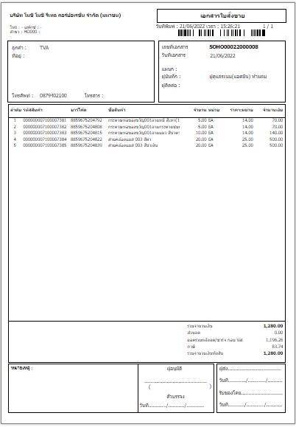
วิธีสร้างใบสั่งขาย

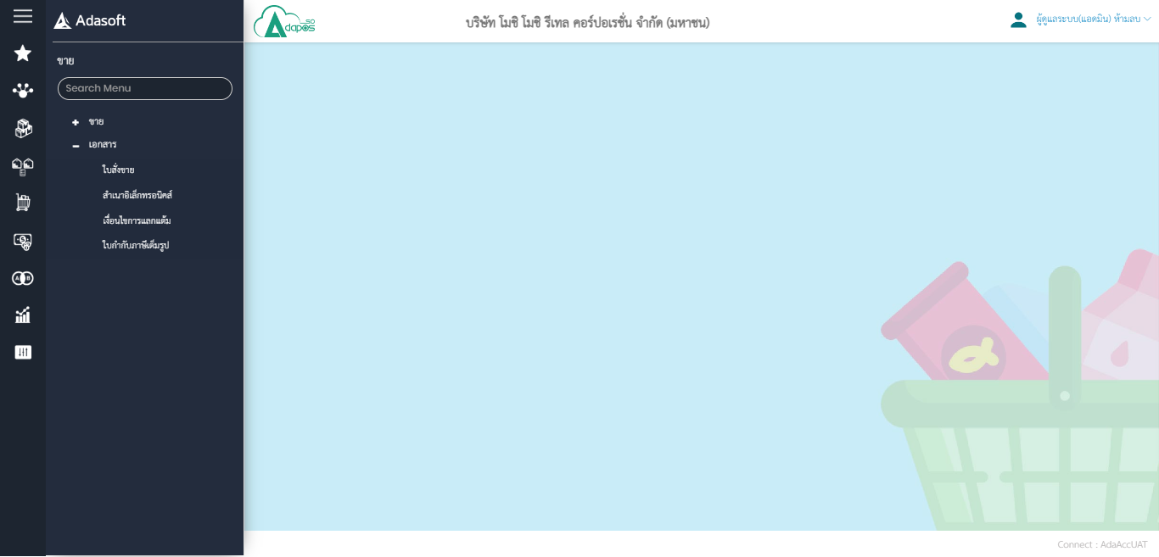

วิธีสร้างใบสั่งขาย
กดเครื่องหมาย + เพื่อสร้างใบสั่งขาย

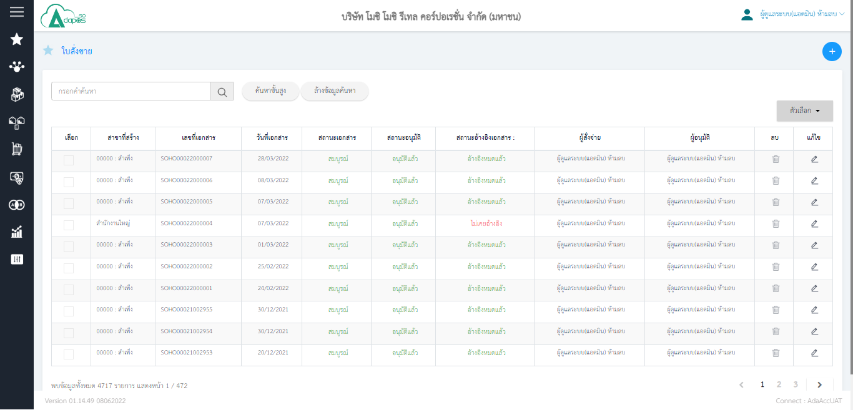

กดเข้าไปเพื่อแก้ไขข้อมูลหรือปริ้นเอกสาร (กรณีอนุมัติเอกสารไปแล้วจะไม่สามารถแก้ไขได้)

ค้นหาใบสั่งขายที่ถูกสร้างไปแล้ว

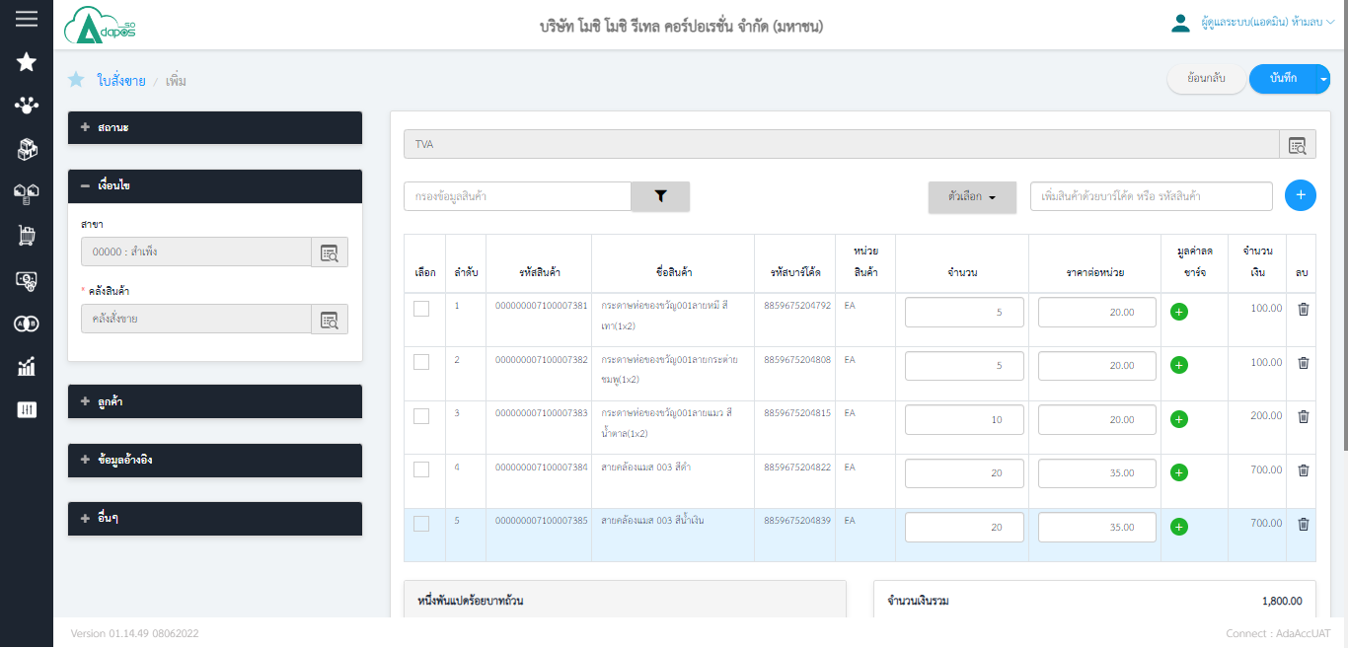

1
2

1.ค้นหาลูกค้า 2.พิมพ์รหัสสินค้าหรือสแกนก็ได้ หรืออาจจะกดเครื่องหมาย + เข้าไปค้นหาก็ได้

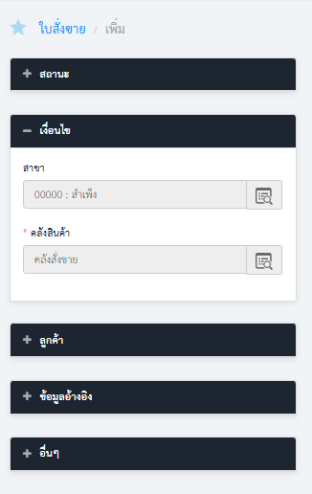
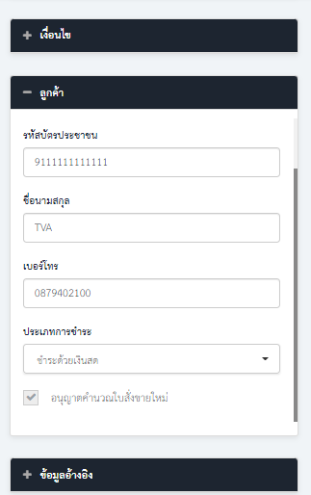
ข้อมูลลูกค้า

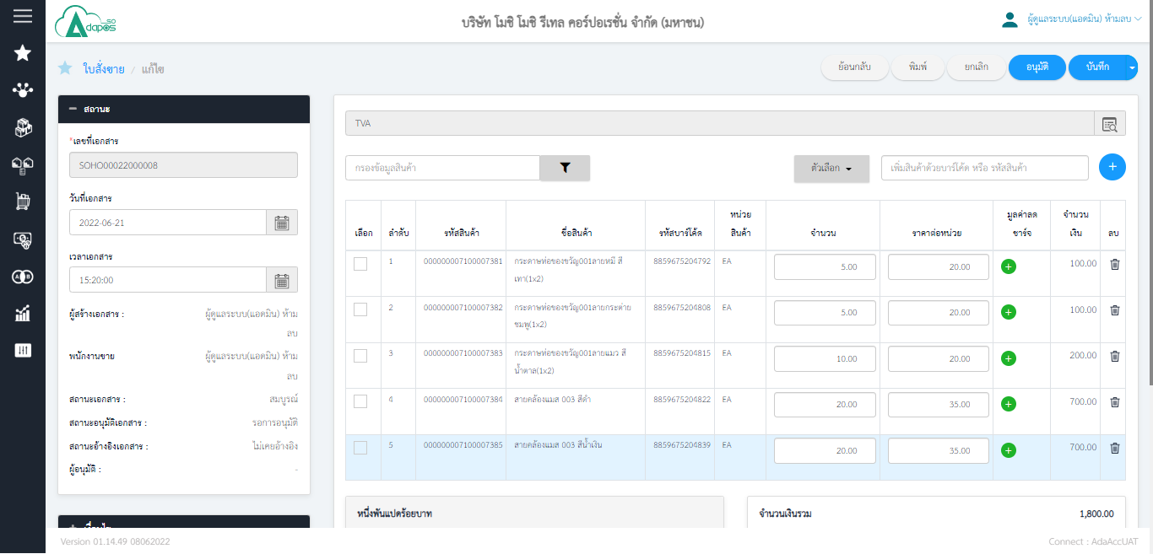
หลังจากใส่ลูกค้าและเพิ่มสินค้าที่จะขายลงเสร็จ ก็ให้ กดบันทึก และตามด้วยอนุมัติ

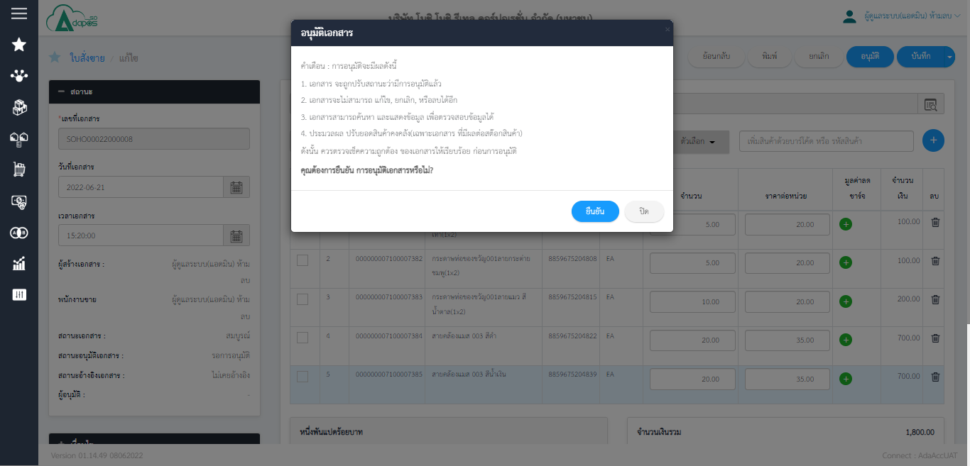

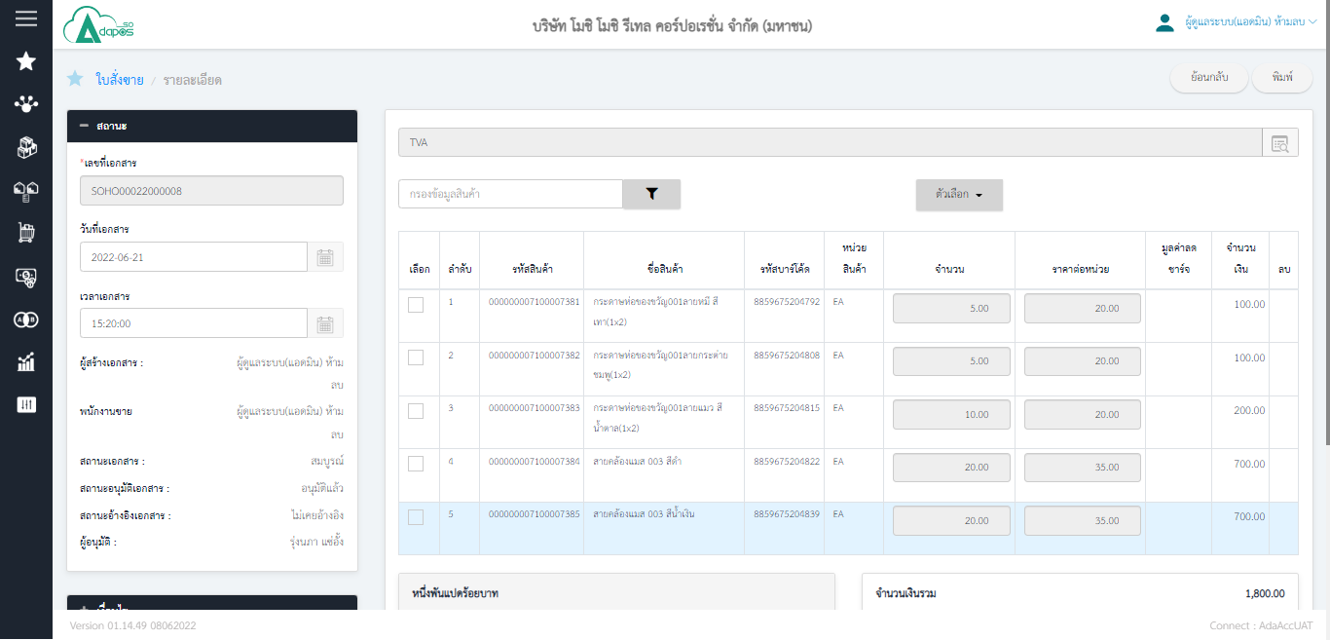
เป็นอันเสร็จ สามารถดูก่อนพิมพ์หรือพิมพ์เอกสารได้เลย หลังจากนั้นไปที่ AdaPosFront เพื่อดึงเอกสารดังกล่าวมาขาย

